CANADÁ
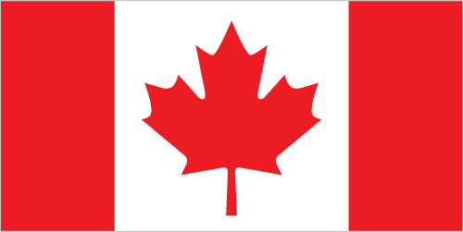
INDICADORES DE DESEMPEÑO ECONÓMICO
OBSERVAOTRIO DE COMERCIO INTERNACIONAL UJTL
CANADÁ

INDICADOR | MILES DE MILLONES US $ |  |  | VARIACIÓN
 | 2011 | 2012 | 2013 | 2012-2013
Agregados Macroeconómicos
Indicadores de Desempeño Económico
PIB | 1,234,327,694 | 1,255,422,707 | 1,319,100,000 | 5.1%
Crecimiento PIB | 3% | 2% | 2% | 0.3%
PIB per cápita | 35,941.40 | 36,122.79 | 37,519.66 | 3.9%
Inflación | 3% | 1% | 0% | -0.9%
Tasa de Desempleo | 7% | 7% |  | -0.2%
Tasa de Interés de Colocación | 3% | 3% | 3% | 0.0%
Tasa de Interés de Captación | 0% | 0% |  | 0.0%
Población Económicamente Activa | 67% | 67% |  | -0.1%
Desempeño Fiscal
Gasto Público (% PIB) | 19% | 18% |  | -0.7%
Ingresos Tributarios (% PIB) | 17% | 18% |  | 0.1%
Deuda Pública (% PIB) | 54% | 55% |  | 1.0%
Sistema Financiero
Sucursales Bancarias por cada 100.000 adultos | 24.33
Probabilidad de Default | 16%
Acciones Negociadas (% PIB) | 86% | 66% |  | -19.2%
Sector Externo
Exportaciones | 407,622 | 413,707 | 422,429 | 2.1%
Importaciones | 454,780 | 468,956 | 474,062 | 1.1%
Exportaciones (% PIB) | 30% | 30% | 30% | 0.1%
Importaciones (% PIB) | 32% | 32% | 32% | -0.2%
Cuenta Corriente | -36,622.50 | (46,237) | (46,446) | 0.5%
Cuenta Corriente (% PIB) | -3% | -4% | -4% | 0.2%
Balanza Comercial | (47,159) | (55,248) | (51,633) | -6.5%
IED | 40,100 | 43,085 | 62,606 | 45.3%
IED (% PIB) | 2% | 2% | 3% | 1.0%

